peticiones registradas
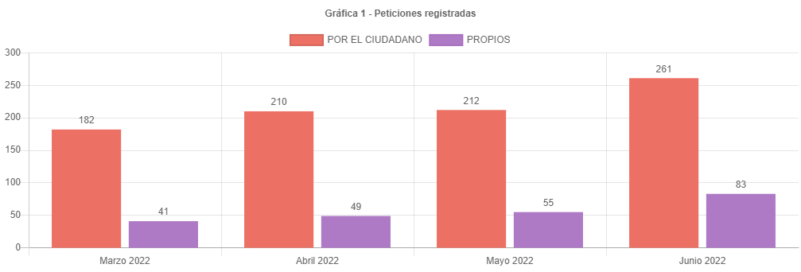

267 | 100
77 | 28.838951311
261

261 | 212
83 | 55
344 | 267
77

canal de atencion
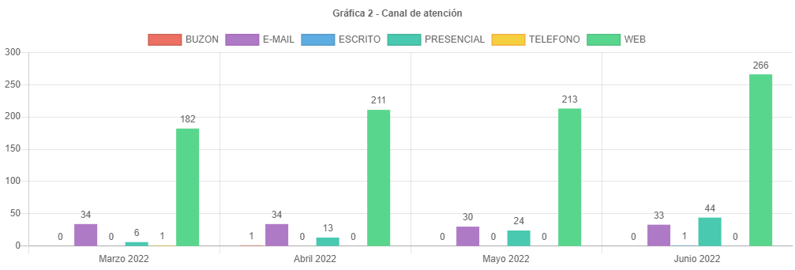

participacion tipologias
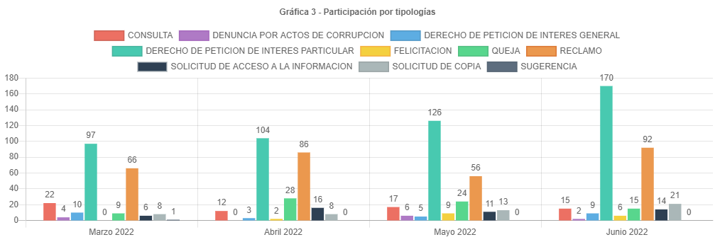

 | 86 | 56
 |  | 30
56 | 100
36 | 64.285714286

56
92
36

subtemas periodo
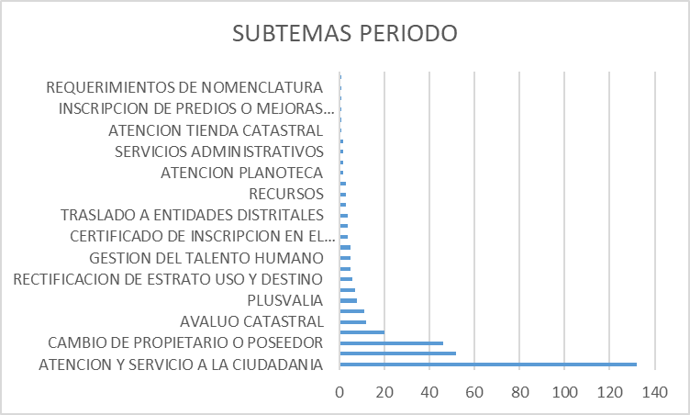

traslados no competencia
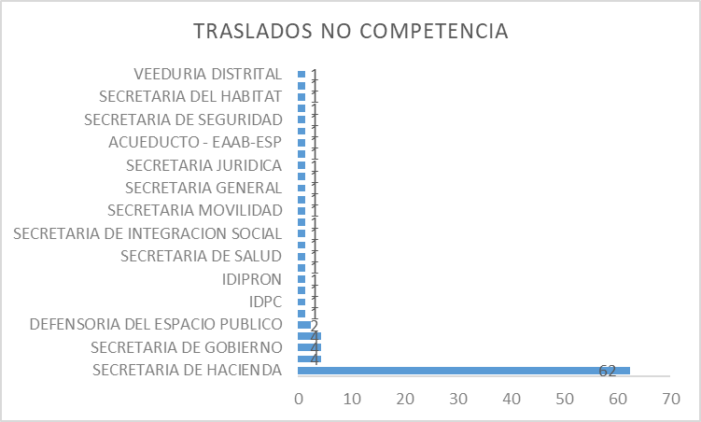

cerradas mismo periodo
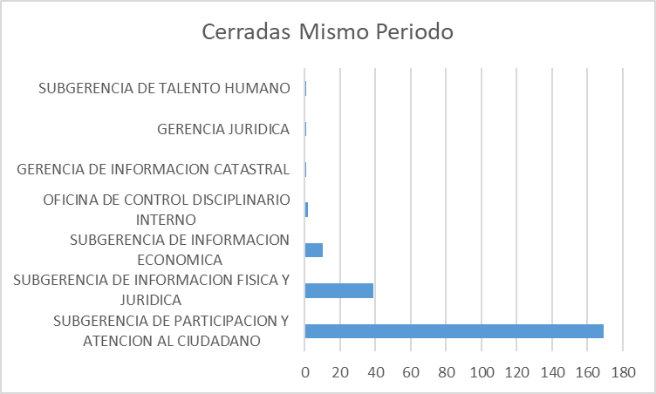

cerradas otros periodos
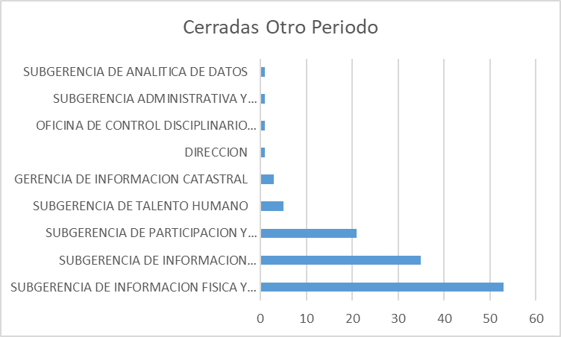

participacion localidad
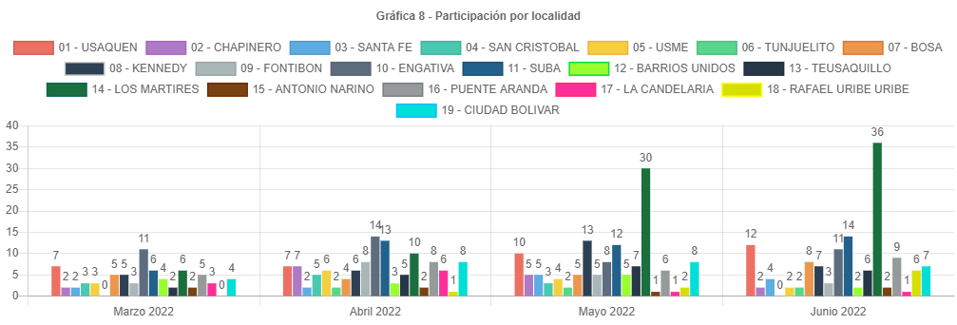

participacion estrato
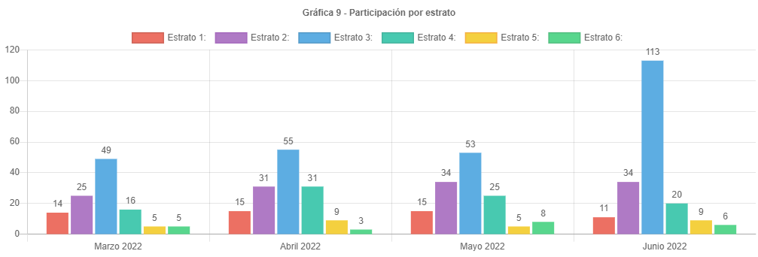

participacion tipo requirente
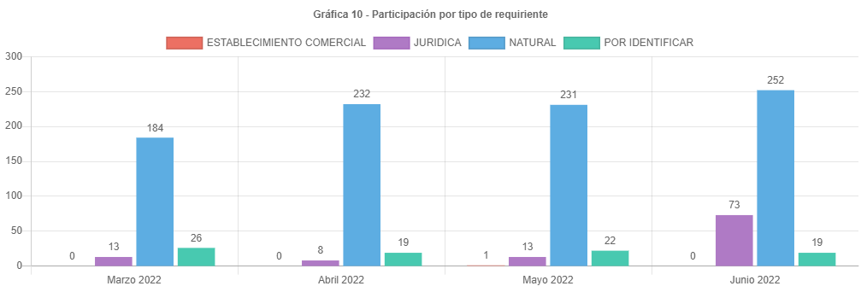

PARTICIPAC CALID REQUIRENTE
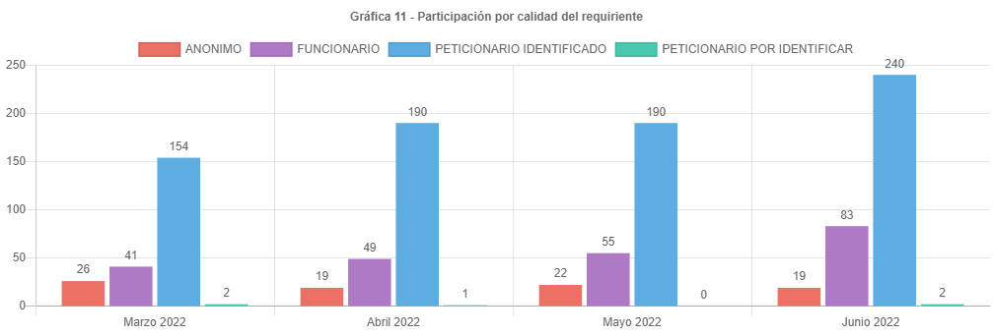

analisis
ANÁLISIS PETICIONES BOGOTA TE ESCUCHA JUNIO DE 2022
Las respuestas de las peticiones atendidas en el mes de junio de 2022 emitidas por la UAECD atienden el criterio de OPORTUNIDAD, por lo cual todas las PQRS gestionadas en el periodo cumplieron con los términos legales establecidos de la siguiente manera:
•Los traslados por no competencia fueron atendidos en un término de 5 días.
•Las solicitudes de información y de copias se atendieron en menos de 20 días.
•Las consultas en menos de los 35 días y los derechos de petición, reclamos, felicitaciones quejas y sugerencias fueron resueltos en un tiempo menor de 30 días.
Las peticiones registradas por el ciudadano presentaron un aumento de 212 a 261 en junio, aproximadamente el 23.11% respecto a mayo.
El principal canal de recepción de PQRS ciudadanas fue el sistema Bogotá te Escucha, seguido del canal presencial; dado que los canales con mayor acceso al ciudadano son la página de Bogotá te escucha y el canal presencial. Por otra parte, por el Buzón de sugerencias se recibieron 44 requerimientos, Cabe aclarar que en el informe estas peticiones son radicadas como canal “presencial”, por el canal telefónico no se recibieron peticiones.
La tipología más representativa fue el derecho de petición de interés particular el cual permitió al ciudadano solicitar diferentes trámites y servicios a cargo de la UAECD; siendo los temas más relevantes los correspondientes a atención y servicio a la ciudadanía, representando un 49.41% respecto a los demás temas, donde los usuarios consultaron temas varios sobre como solicitar trámites a Catastro, y el tema de cambios de propietario o poseedor. (cambio de nombre).
El número de reclamos aumento de 56 a 92, representando un incremento del 64.29 % respecto al mes anterior.
Estos reclamos estuvieron relacionados principalmente con la no respuesta oportuna a trámites del Sistema Integrado de Información Catastral.
Para el mes de junio se recibieron 344 peticiones, un 28.84 % de peticiones más que el mes de mayo.
Se esperaba que el número de peticiones siguiera subiendo lo cual sucedió para junio, esto pensando que el ciudadano al conocer los incrementos en los avalúos catastrales de vigencia 2022 y teniendo expectativas en el desarrollo de sus proyectos, generara el esperado incremento en radicaciones e inconformidad en demora por las respuestas de sus trámites. Es posible que el incremento en las peticiones se haya debido a los problemas en la generación de la factura del predial, por parte de la SHD y el aumento de los plazos para la cancelación de la factura hasta el 15 de julio.
Los temas más representativos son Atención y servicio a la ciudadanía, tramites mora y prioridades, representando un 53.49% respecto al resto de temas.
La mayor cantidad de traslados por no competencia se realizó hacia la SHD representando un 63.27% del total de traslados.
La mayor cantidad de tiempo promedio en la respuesta a tramites se dio en la Subgerencia de talento humano siendo de 20.33 días en la respuesta.
La localidad con mayor participación en las peticiones es los mártires con 36 reportada para junio de 2022, es importante anotar que no todos los usuarios reportan el lugar donde viven.
El estrato más representativo es el tres, con 113 reportado.
Por último, se informa el correcto registro de todas las peticiones en el Sistema Distrital para la Gestión de Peticiones Ciudadanas “Bogotá te escucha”.

